画面
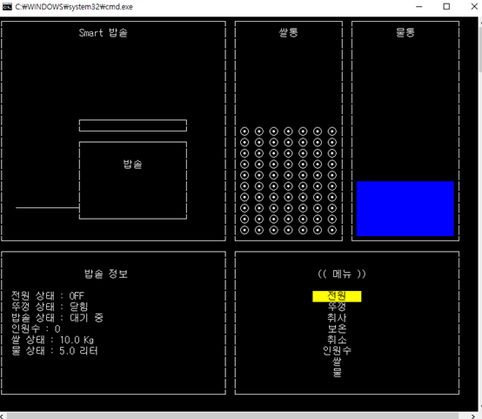

炊飯器
米筒
水筒

炊飯器

炊飯器の状況
メニュー
電源状態 : OFF
フタ状態 : 閉じ
炊飯器状態 : 待機中
人数 : 0
米状態 : 10.0 Kg
水状態 : 5.0 L
電源
フタ
炊く
保温
キャンセル
人数
米水

Smart炊飯器の状態は今電源が入ってない。

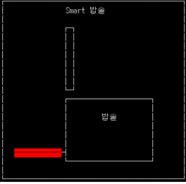
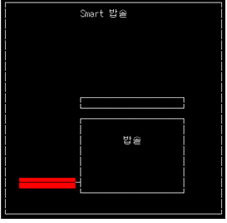
炊飯器
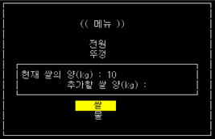
炊飯器
メニュー
電源
フタ
現在米の量(kg) : 10
追加する米の量(kg) :
炊飯器
炊飯器
米
水

電源が入ったら赤色になる。 | 電源が入って、フタが閉じてる。 |  | 米と水が不足だったらついかできる
フタが開けてる状態

水入れ
米洗う
排水

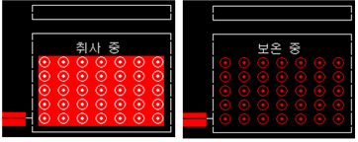
炊く中
保温中
メニューで炊くを選択すると基本的に | ➡ | 一定時間間隔でお米を入れる -水を入れる -米洗い -排水 -2回繰り返し、水を入れるから
 |  | 炊事 -完了 -保温
 |  | 必要なお米と水が供給されているかをチェックする。

